FEBRERO
COTIZACIÓN PROPUESTA_JORLE INDUSTRIAL_24.02.2026
Nº | Cód. Artíc. | Artículo | Foto | Cant. | Costo Unitario No IGV (S/.) | Tiempo Entrega | Detalles | Costo Total No IGV (S/.) | proveedor | Cod. Prod. Prov. | Obseraciones | costo $ | COSTO S/. | % | Resultado | Margen | Total | Cantidad | Costo MUESTRA Unidad | Movilidad | Total Producto |  | Costo impresión | Cant Color | Cant Lados | Cantidad por Millar | Costo Impresión | Empaq | Seguro CRT | Total | Costo S/. Sin IGV | I.G.V | TOTAL
1 | CAJA DE CARTON |  | *Imagen Referencial | 100 | S/. 25.29 | 9 a 12 días útiles | CAJA DE CARTON Material:Tipo: Corrugado- caton nacional Espesor: 4.0 mm Medidas abierto: 51 cm largo x 29 cm acnho x 24 cm fuelle Medida cerrada: 27 cm largo x 29 cm de ancho x 24 cm de fuelle Presentación: Emaque grupal impresion a 1 color en 4 lados y 1 logo a 1 color en 2 pestañas *Diseño o arte facilitado por el cliente --------------------------- NO INCLUYE DESARROLLO DE MUESTRA FISICA | S/. 2,529.00 | CHEMIKAL PRINTPACK 907 675 091 | 500 uni...........3200 Millar..............5300 PRODUCCION 1 SEMANA |  |  | S/. 18.00 | 30 | S/. 5.40 | S/. 540.00 | S/. 23.40 | 100 | S/. 18.00 | S/. 100.00 | S/. 2,458.00 | YA INCLUYE | S/. 0.00 | 1 | 1 | 1 | S/. 0.00 | S/. 9.63 | S/. 37.01 | S/. 2,504.64 | S/. 25.05 | S/. 4.51 | S/. 29.55
2 | CAJA DE CARTON |  | *Imagen Referencial | 200 | S/. 16.49 | 9 a 12 días útiles | CAJA DE CARTON Material:Tipo: Corrugado- caton nacional Espesor: 4.0 mm Medidas abierto: 51 cm largo x 29 cm acnho x 24 cm fuelle Medida cerrada: 27 cm largo x 29 cm de ancho x 24 cm de fuelle Presentación: Emaque grupal impresion a 1 color en 4 lados y 1 logo a 1 color en 2 pestañas *Diseño o arte facilitado por el cliente --------------------------- NO INCLUYE DESARROLLO DE MUESTRA FISICA | S/. 3,298.00 | CHEMIKAL PRINTPACK 907 675 091 | 500 uni...........3200 Millar..............5300 PRODUCCION 1 SEMANA |  |  | S/. 9.00 | 69.8 | S/. 6.28 | S/. 1,256.40 | S/. 15.28 | 200 | S/. 45.00 | S/. 120.00 | S/. 3,221.40 | YA INCLUYE | S/. 0.00 | 1 | 1 | 1 | S/. 0.00 | S/. 19.25 | S/. 48.61 | S/. 3,289.26 | S/. 16.45 | S/. 2.96 | S/. 19.41

COTIZACIÓN PROPUESTA_JORLE INDUSTRIAL_24.02.2026
Nº | Cód. Artíc. | Artículo | Foto | Cant. | Costo Unitario No IGV (S/.) | Tiempo Entrega | Detalles | Costo Total No IGV (S/.) | proveedor | Cod. Prod. Prov. | Obseraciones | costo $ | COSTO S/. | % | Resultado | Margen | Total | Cantidad | Costo MUESTRA Unidad | Movilidad | Total Producto |  | Costo impresión | Cant Color | Cant Lados | Cantidad por Millar | Costo Impresión | Empaq | Seguro CRT | Total | Costo S/. Sin IGV | I.G.V | TOTAL
1 | CAJA DE CARTON |  | *Imagen Referencial | 100 | S/. 30.19 | 9 a 12 días útiles | CAJA DE CARTON Material:Tipo: Corrugado- caton nacional Espesor: 4.0 mm Medidas abierto: 51 cm largo x 29 cm acnho x 24 cm fuelle Medida cerrada: 27 cm largo x 29 cm de ancho x 24 cm de fuelle Presentación: Emaque grupal impresion a 1 color en 4 lados y 1 logo a 1 color en 2 pestañas *Diseño o arte facilitado por el cliente --------------------------- NO INCLUYE DESARROLLO DE MUESTRA FISICA | S/. 3,019.00 | CHEMIKAL PRINTPACK 907 675 091 | 500 uni...........3200 Millar..............5300 PRODUCCION 1 SEMANA |  |  | S/. 20.00 | 33 | S/. 6.60 | S/. 660.00 | S/. 26.60 | 100 | S/. 100.00 | S/. 120.00 | S/. 2,880.00 | YA INCLUYE | S/. 0.00 | 1 | 1 | 1 | S/. 0.00 | S/. 12.13 | S/. 57.84 | S/. 2,949.97 | S/. 29.50 | S/. 5.31 | S/. 34.81
2 | CAJA DE CARTON |  | *Imagen Referencial | 200 | S/. 21.99 | 9 a 12 días útiles | CAJA DE CARTON Material:Tipo: Corrugado- caton nacional Espesor: 4.0 mm Medidas abierto: 51 cm largo x 29 cm acnho x 24 cm fuelle Medida cerrada: 27 cm largo x 29 cm de ancho x 24 cm de fuelle Presentación: Emaque grupal impresion a 1 color en 4 lados y 1 logo a 1 color en 2 pestañas *Diseño o arte facilitado por el cliente --------------------------- NO INCLUYE DESARROLLO DE MUESTRA FISICA | S/. 4,398.00 | CHEMIKAL PRINTPACK 907 675 091 | 500 uni...........3200 Millar..............5300 PRODUCCION 1 SEMANA |  |  | S/. 12.00 | 69.8 | S/. 8.38 | S/. 1,675.20 | S/. 20.38 | 200 | S/. 60.00 | S/. 150.00 | S/. 4,285.20 | YA INCLUYE | S/. 0.00 | 1 | 1 | 1 | S/. 0.00 | S/. 24.25 | S/. 86.19 | S/. 4,395.64 | S/. 21.98 | S/. 3.96 | S/. 25.93

COTIZACIÓN PROPUESTA_JORLE INDUSTRIAL_20.02.2026
Nº | Cód. Artíc. | Artículo | Foto | Cant. | Costo Unitario No IGV (S/.) | Tiempo Entrega | Detalles | Costo Total No IGV (S/.) | proveedor | Cod. Prod. Prov. | Obseraciones | costo $ | COSTO S/. | % | Resultado | Margen | Total | Cantidad | Costo MUESTRA Unidad | Movilidad | Total Producto |  | Costo impresión | Cant Color | Cant Lados | Cantidad por Millar | Costo Impresión | Empaq | Seguro CRT | Total | Costo S/. Sin IGV | I.G.V | TOTAL
1 | CAJA DE CARTON |  | 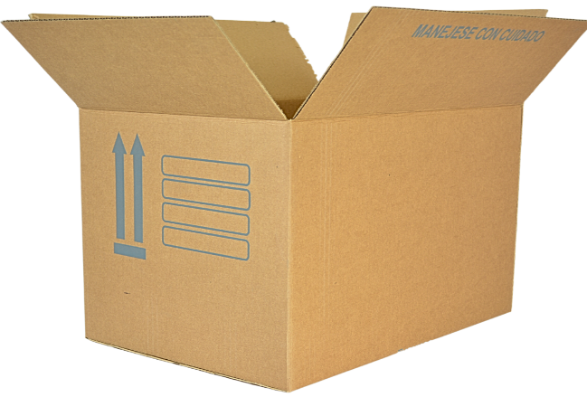 *Imagen Referencial | 1000 | S/. 7.49 | 9 a 12 días útiles | CAJA DE CARTON Material:Tipo: Corrugado- caton nacional Espesor: 4.0 mm Medidas abierto: 51 cm largo x 29 cm acnho x 24 cm fuelle Medida cerrada: 27 cm largo x 29 cm de ancho x 24 cm de fuelle Presentación: Emaque grupal impresion a 1 color en 4 lados y 1 logo a 1 color en 2 pestañas *Diseño o arte facilitado por el cliente --------------------------- NO INCLUYE DESARROLLO DE MUESTRA FISICA | S/. 7,485.22 | CHEMIKAL PRINTPACK 907 675 091 | 500 uni...........3200 Millar..............5300 PRODUCCION 1 SEMANA |  |  | S/. 5.30 | 31.4 | S/. 1.66 | S/. 1,664.20 | S/. 6.96 | 1000 | S/. 53.00 | S/. 250.00 | S/. 7,267.20 | YA INCLUYE | S/. 0.00 | 1 | 1 | 1 | S/. 0.00 | S/. 71.25 | S/. 146.77 | S/. 7,485.22 | S/. 7.49 | S/. 1.35 | S/. 8.83
 |  |  |  | 500 | S/. 9.39 |  |  | S/. 4,693.66 |  |  |  |  | S/. 6.40 | 36 | S/. 2.30 | S/. 1,152.00 | S/. 8.70 | 500 | S/. 64.00 | S/. 150.00 | S/. 4,566.00 |  | S/. 0.00 | 1 | 1 | 1 | S/. 0.00 | S/. 35.63 | S/. 92.03 | S/. 4,693.66 | S/. 9.39 | S/. 1.69 | S/. 11.08

MAYO
COTIZACIÓN PROPUESTA_JORLE INDUSTRIAL_12.05.2026
Nº | Cód. Artíc. | Artículo | Foto | Cant. | Costo Unit. No IGV (S/.) | Tiempo Entrega | Detalles | Costo Total No IGV (S/.) | 50/50, Cercado lima | proveedor | TIEMPO 5 DIAS | Obseraciones | costo $ | COSTO S/. | % | Resultado | Margen | Total | Cantidad | Costo MUESTRA Unidad | Movilidad | Total Producto |  | Costo impresión | Cant Color | Cant Lados | Cantidad por Millar | Costo Impresión | Empaq | Seguro CRT | Total | Costo S/. Sin IGV | I.G.V | TOTAL
1 | POLO |  | 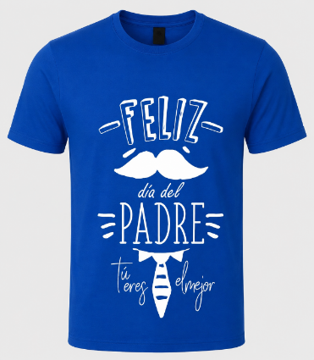 *Imagen Referencial | 12 | S/. 36.49 | 7 a 10 días útiles | POLO DIA DEL PADRE Material: Jersey 30/01 REACTIVO Modelo: polo cuello redondo, manga corta Color: Azul (Con reactivo) Tallas: S,M,L Presentación: Embolsado individualx Presentación grupal: Funda transparente *Incluye 1 logo estampado en el pecho tamaño A4 a 1 color *Arte y diseño facilitado por el cliente COSTO ADICIONAL POR TALLAS GRANDES XL (+4) , XXL(+8) | S/. 437.88 |  | CONFECCIONES REYES 956240802 TEXTIL LA CENTRAL David /Cel.953 106 889 | POLOS PUBLICITARIOS SIN REACTIIVO 12 a S/20 INCLUIDO IGV C/U CON REACTIVO 12 a S/23 INCLUIDO IGV Costo adicional por tallas grandes +S/4 TALLA XL +S/8 XXL TEXTIL LA CENTRAL / DAVID Precio S/.19 +IGV C/U Tiempo5 DÍAS |  |  | S/. 20.00 | 42 | S/. 8.40 | S/. 100.80 | S/. 28.40 | 12 | S/. 28.40 | S/. 60.00 | S/. 429.20 | YA INCLUYE | S/. 0.00 | 1 | 1 | 1 | S/. 0.00 | S/. 3.50 | S/. 4.33 | S/. 437.03 | S/. 36.42 | S/. 6.56 | S/. 42.97
2 | POLO |  |  *Imagen Referencial | 12 | S/. 33.59 | 7 a 10 días útiles | POLO DIA DEL PADRE Material: Jersey 30/01 SIN REACTIVO Modelo: polo cuello redondo, manga corta Color: color azul Tallas: por definir Presentación: Embolsado individual *Incluye 1 logo estampado en el pecho tamaño A4 en a 1 color *Arte y diseño facilitado por el cliente Presentación grupal: Funda transparente *Incluye 1 logo estampado en el pecho tamaño A4 a 1 color *Diseño o arte facilitado por el cliente COSTO ADICIONAL POR TALLAS GRANDES XL (+4) , XXL(+8) | S/. 403.08 |  |  |  |  |  | S/. 17.39 | 48 | S/. 8.35 | S/. 100.17 | S/. 25.74 | 12 | S/. 25.74 | S/. 60.00 | S/. 394.61 | YA INCLUYE | S/. 0.00 | 1 | 1 | 1 | S/. 0.00 | S/. 3.50 | S/. 3.98 | S/. 402.09 | S/. 33.51 | S/. 6.03 | S/. 39.54

